Liitmikud
AS HALS TRADING |  | AS HALS TRADING - T
Kivikülvi tn 8 |  | Sepa 19 |  | PÕHIHINNAD
12919 Tallinn |  | 51013 Tartu |  | 14.05.2026
Tel. 71 51 400 |  | Tel. 7 301 630 |  | ilma käibemaksuta
e-mail: hals@hals.ee |  | halstartu@hals.ee
www.hals.ee |  |  |  |  | Allahindlus:
 |  |  |  |  | 0%
 | GF MEHHAANILISED PE-LIITMIKUD

 |  | Kood | Mõõt | Hind EUR 0 % | Netohind

OTSELIITMIK |  | 158400001 | PEM liitmik 20 x 20 | 3.70 | 3.70
 |  | 158400002 | PEM liitmik 25 x 25 | 4.41 | 4.41
 |  | 158400003 | PEM liitmik 32 x 32 | 5.70 | 5.70
 |  | 158400004 | PEM liitmik 40 x 40 | 9.21 | 9.21
 |  | 158400005 | PEM liitmik 50 x 50 | 12.57 | 12.57
 |  | 158400006 | PEM liitmik 63 x 63 | 17.40 | 17.40
 |  | 158400007 | PEM liitmik 75 x 75 | 32.87 | 32.87
 |  | 158400008 | PEM liitmik 90 x 90 | 40.58 | 40.58
 |  | 158400009 | PEM liitmik 110 x 110 | 86.91 | 86.91

SIIRDMIK |  | 158400153 | PEM liitmik 25 x 20 | 3.96 | 3.96
 |  | 158400155 | PEM liitmik 32 x 25 | 5.25 | 5.25
 |  | 158400157 | PEM liitmik 40 x 32 | 8.98 | 8.98
 |  | 158400158 | PEM liitmik 50 x 32 | 11.62 | 11.62
 |  | 158400159 | PEM liitmik 50 x 40 | 11.62 | 11.62
 |  | 158400160 | PEM liitmik 63 x 32 | 16.53 | 16.53
 |  | 158400161 | PEM liitmik 63 x 40 | 16.53 | 16.53
 |  | 158400162 | PEM liitmik 63 x 50 | 16.53 | 16.53
 |  | 158400164 | PEM liitmik 75 x 63 | 29.96 | 29.96
 |  | 158400166 | PEM liitmik 90 x 75 | 39.63 | 39.63
 |  | 158400167 | PEM liitmik 110 x 90 | 83.08 | 83.08

LIITMIK SK |  | 158400088 | PEM liitmik 20 x 1/2" sisekeere | 2.27 | 2.27
 |  | 158400089 | PEM liitmik 20 x 3/4" sisekeere | 2.27 | 2.27
 |  | 158400090 | PEM liitmik 25 x 1/2" sisekeere | 2.51 | 2.51
 |  | 158400091 | PEM liitmik 25 x 3/4" sisekeere | 2.67 | 2.67
 |  | 158400092 | PEM liitmik 25 x 1" sisekeere | 2.67 | 2.67
 |  | 158400093 | PEM liitmik 32 x 3/4" sisekeere | 3.38 | 3.38
 |  | 158400094 | PEM liitmik 32 x 1" sisekeere | 3.38 | 3.38
 |  | 158400095 | PEM liitmik 32 x 1 1/4" sisekeere | 4.73 | 4.73
 |  | 158400096 | PEM liitmik 40 x 1" sisekeere | 5.25 | 5.25
 |  | 158400097 | PEM liitmik 40 x 1 1/4" sisekeere | 6.28 | 6.28
 |  | 158400101 | PEM liitmik 50 x 1 1/2" sisekeere | 8.08 | 8.08
 |  | 158400103 | PEM liitmik 63 x 1 1/2" sisekeere | 11.35 | 11.35
 |  | 158400104 | PEM liitmik 63 x 2" sisekeere | 11.35 | 11.35
 |  | 158400107 | PEM liitmik 75 x 2 1/2" sisekeere | 22.02 | 22.02
 |  | 158400111 | PEM liitmik 90 x 3" sisekeere | 26.14 | 26.14
 |  | 158400113 | PEM liitmik 110 x 4" sisekeere | 61.86 | 61.86

LIITMIK VK |  | 158400123 | PEM liitmik 20 x 1/2" väliskeere | 2.11 | 2.11
 |  | 158400124 | PEM liitmik 20 x 3/4" väliskeere | 2.11 | 2.11
 |  | 158400126 | PEM liitmik 25 x 1/2" väliskeere | 2.43 | 2.43
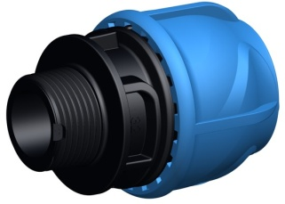
 |  | 158400127 | PEM liitmik 25 x 3/4" väliskeere | 2.43 | 2.43
 |  | 158400128 | PEM liitmik 25 x 1" väliskeere | 2.43 | 2.43
 |  | 158400129 | PEM liitmik 32 x 3/4" väliskeere | 3.12 | 3.12
 |  | 158400130 | PEM liitmik 32 x 1" väliskeere | 3.12 | 3.12
 |  | 158400131 | PEM liitmik 32 x 1 1/4" väliskeere | 3.43 | 3.43
 |  | 158400133 | PEM liitmik 40 x 1" väliskeere | 5.73 | 5.73
 |  | 158400134 | PEM liitmik 40 x 1 1/4" väliskeere | 5.73 | 5.73
 |  | 158400135 | PEM liitmik 40 x 1 1/2" väliskeere | 5.73 | 5.73
 |  | 158400139 | PEM liitmik 50 x 1 1/2" väliskeere | 7.50 | 7.50
 |  | 158400140 | PEM liitmik 50 x 2" väliskeere | 7.50 | 7.50
 |  | 158400142 | PEM liitmik 63 x 2" väliskeere | 10.69 | 10.69
 |  | 158400144 | PEM liitmik 75 x 2" väliskeere | 21.25 | 21.25
 |  | 158400145 | PEM liitmik 75 x 2 1/2" väliskeere | 21.25 | 21.25
 |  | 158400147 | PEM liitmik 90 x 2" väliskeere | 25.13 | 25.13
 |  | 158400149 | PEM liitmik 90 x 3" väliskeere | 25.13 | 25.13
 |  | 158400152 | PEM liitmik 110 x 4" väliskeere | 10.69 | 10.69

OTSAKORK |  | 158400079 | PEM otsakork 20 mm | 2.11 | 2.11
 |  | 158400080 | PEM otsakork 25 mm | 2.80 | 2.80
 |  | 158400081 | PEM otsakork 32 mm | 3.38 | 3.38
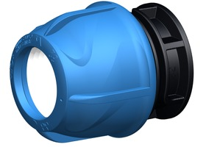
 |  | 158400082 | PEM otsakork 40 mm | 5.70 | 5.70
 |  | 158400083 | PEM otsakork 50 mm | 8.37 | 8.37
 |  | 158400084 | PEM otsakork 63 mm | 11.35 | 11.35
 |  | 158400085 | PEM otsakork 75 mm | 27.06 | 27.06
 |  | 158400086 | PEM otsakork 90 mm | 30.89 | 30.89
 |  | 158400087 | PEM otsakork 110 mm | 66.66 | 66.66

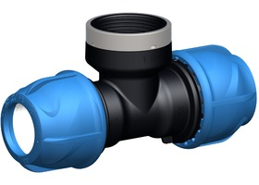
KOLMIK SK |  | 158400177 | PEM kolmik 20 x 1/2" sk x 20 | 3.80 | 3.80
 |  | 158400178 | PEM kolmik 20 x 3/4" sk x 20 | 3.80 | 3.80
 |  | 158400179 | PEM kolmik 25 x 1/2" sk x 25 | 4.94 | 4.94
 |  | 158400180 | PEM kolmik 25 x 3/4" sk x 25 | 4.94 | 4.94
 |  | 158400183 | PEM kolmik 32 x 3/4" sk x 32 | 6.34 | 6.34
 |  | 158400184 | PEM kolmik 32 x 1" sk x 32 | 6.34 | 6.34
 |  | 158400187 | PEM kolmik 40 x 1" sk x 40 | 11.62 | 11.62
 |  | 158400188 | PEM kolmik 40 x 1 1/4" sk x 40 | 11.62 | 11.62
 |  | 158400189 | PEM kolmik 40 x 1 1/2" sk 40 | 11.62 | 11.62
 |  | 158400192 | PEM kolmik 50 x 1 1/2" sk x 50 | 15.50 | 15.50
 |  | 158400196 | PEM kolmik 63 x 2" sk x 63 | 23.39 | 23.39

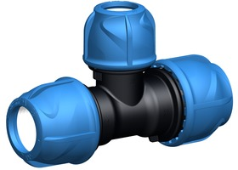
ÜLEMINEKU KOLMIK |  | 158400232 | PEM kolmik 25 x 20 x 25 | 7.21 | 7.21
 |  | 158400233 | PEM kolmik 32 x 25 x 32 | 8.00 | 8.00
 |  | 158400234 | PEM kolmik 40 x 32 x 40 | 13.57 | 13.57
 |  | 158400235 | PEM kolmik 50 x 32 x 50 | 18.35 | 18.35
 |  | 158400236 | PEM kolmik 50 x 40 x 50 | 18.35 | 18.35
 |  | 158400238 | PEM kolmik 63 x 50 x 63 | 24.21 | 24.21

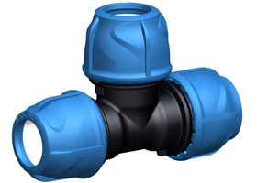
KOLMIK |  | 158400223 | PEM kolmik 20 x 20 x 20 | 4.80 | 4.80
 |  | 158400224 | PEM kolmik 25 x 25 x 25 | 6.34 | 6.34
 |  | 158400225 | PEM kolmik 32 x 32 x 32 | 8.21 | 8.21
 |  | 158400226 | PEM kolmik 40 x 40 x 40 | 13.57 | 13.57
 |  | 158400227 | PEM kolmik 50 x 50 x 50 | 18.35 | 18.35
 |  | 158400228 | PEM kolmik 63 x 63 x 63 | 26.14 | 26.14
 |  | 158400229 | PEM kolmik 75 x 75 x 75 | 45.41 | 45.41
 |  | 158400230 | PEM kolmik 90 x 90 x 90 | 62.75 | 62.75
 |  | 158400231 | PEM kolmik 110 x 110 x 110 | 122.26 | 122.26

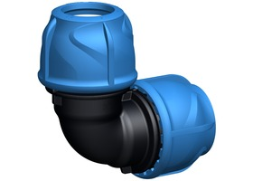
PÕLV 90° |  | 158400070 | PEM polv 20 x 20 | 4.01 | 4.01
 |  | 158400071 | PEM polv 25 x 25 | 4.80 | 4.80
 |  | 158400072 | PEM polv 32 x 32 | 5.94 | 5.94
 |  | 158400073 | PEM polv 40 x 40 | 9.69 | 9.69
 |  | 158400074 | PEM polv 50 x 50 | 13.78 | 13.78
 |  | 158400075 | PEM polv 63 x 63 | 18.69 | 18.69
 |  | 158400076 | PEM polv 75 x 75 | 35.11 | 35.11
 |  | 158400077 | PEM polv 90 x 90 | 42.93 | 42.93
 |  | 158400078 | PEM polv 110 x 110 | 92.93 | 92.93

PÕLV 90° VK |  | 158400047 | PEM polv 20 x 1/2" vk | 2.43 | 2.43
 |  | 158400048 | PEM polv 20 x 3/4" vk | 2.43 | 2.43
 |  | 158400049 | PEM polv 25 x 1/2" vk | 2.93 | 2.93
 |  | 158400050 | PEM polv 25 x 3/4" vk | 2.93 | 2.93
 |  | 158400053 | PEM polv 32 x 3/4" vk | 3.80 | 3.80
 |  | 158400054 | PEM polv 32 x 1" vk | 3.80 | 3.80
 |  | 158400056 | PEM polv 40 x 1 1/4" vk | 6.12 | 6.12
 |  | 158400059 | PEM polv 50 x 1 1/2" vk | 8.37 | 8.37
 |  | 158400062 | PEM polv 63 x 2" vk | 11.62 | 11.62

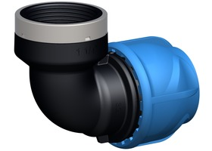
PÕLV 90° SK |  | 158400022 | PEM polv 20 x 1/2" sk | 2.80 | 2.80
 |  | 158400025 | PEM polv 25 x 3/4" sk | 3.43 | 3.43
 |  | 158400026 | PEM polv 25 x 1" sk | 3.43 | 3.43
 |  | 158400028 | PEM polv 32 x 3/4" sk | 4.12 | 4.12
 |  | 158400029 | PEM polv 32 x 1" sk | 4.12 | 4.12
 |  | 158400033 | PEM polv 40 x 1 1/4" sk | 8.00 | 8.00
 |  | 158400037 | PEM polv 50 x 1 1/2" sk | 10.69 | 10.69
 |  | 158400041 | PEM polv 63 x 2" sk | 14.52 | 14.52

2 POLDIGA, SILE SADUL SK |  | 158001043 | Sadul 25 x 3/4" sk, 2 poldiga | 3.59 | 3.59
 |  | 158001045 | Sadul 32 x 3/4" sk, 2 poldiga | 3.91 | 3.91
 |  | 158001046 | Sadul 32 x 1" sk, 2 poldiga | 3.91 | 3.91
 |  | 158001049 | Sadul 40 x 1" sk, 2 poldiga | 4.78 | 4.78
 |  | 158001052 | Sadul 50 x 1" sk, 2 poldiga | 6.07 | 6.07
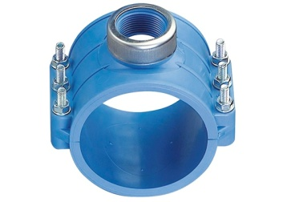
 |  | 158001056 | Sadul 63 x 1" sk, 4 poldiga | 6.55 | 6.55
 |  | 158001057 | Sadul 63 x 1 1/2" sk, 4 poldiga | 6.97 | 6.97
 |  | 158001061 | Sadul 75 x 1" sk, 4 poldiga | 8.05 | 8.05
 |  | 158001064 | Sadul 75 x 2" sk, 4 poldiga | 8.55 | 8.55
 |  | 158001067 | Sadul 90 x 1" sk, 4 poldiga | 9.03 | 9.03
 |  | 158001070 | Sadul 90 x 2" sk, 4 poldiga | 9.58 | 9.58
 |  | 158001073 | Sadul 110 x 1" sk, 4 poldiga | 10.61 | 10.61
 |  | 158001076 | Sadul 110 x 2" sk, 4 poldiga | 11.19 | 11.19
 |  | 158001099 | Sadul 160 x 2" sk, 6 poldiga | 29.41 | 29.41

